利用計画書
昭和医科大学上條記念館施設利用計画書
※太枠内にご記入ください |  |  |  |  |  |  |  |  |  |  |  |  |  | 申込日： |  | 西暦 | 年 |  | 月 |  |  | 日
利用時間 | 準備・設営 |  |  | 年 |  | 月 |  | 日 |  |  |  | ： |  |  | ～ |  |  | ：
 | リハーサル |  |  | 年 |  | 月 |  | 日 |  |  |  | ： |  |  | ～ |  |  | ：
 | 開場時間 |  |  | 年 |  | 月 |  | 日 |  |  |  | ： |  |  | ～ |  |  | ：
 | 本番 |  |  |  |  |  |  |  |  |  |  | ： |  |  | ～ |  |  | ：
 | 休憩時間 |  |  |  |  |  |  |  |  |  |  | ： |  |  | ～ |  |  | ：
 | 終了 |  |  |  |  |  |  |  |  |  |  | ： |  |  | ～ |  |  | ：
 | 撤収 |  |  |  |  |  |  |  |  |  |  | ： |  |  | ～ |  |  | ：
請負会社 | 会社名 団体名
 | 氏名 |  |  | 所属・役職 |  |  |  |  |  |  |  |  |  | 氏名
 | 〒 |  |  | 〒 |  |  | ー
 | 住所
 | 電話番号 |  |  |  |  |  | ー |  |  |  |  | ー
 | E-mail |  |  |  |  |  |  |  |  |  |  |  | @
当館イベント カレンダーへの 記載等 | イベントカレンダーへの掲載 |  |  |  |  |  |  | □ | 諾 | □ | 否
 | 広告物・チラシ等 |  |  |  | □ | 無 | □ | 有 | ※有の場合 ① 提供の |  |  |  |  | □ | 可 | □ | 否 | ②HP掲載の |  | □ | 諾 | □ | 否
 | 当該イベントのホームページがございましたらURLを下記にご記入ください https://
出演者 | 所 属 団体名
入場料 | □ | 有料 |  | （チケット販売価格： |  |  |  |  |  |  |  |  |  |  |  |  |  | 円） | □ | 無料
 | ﾁｹｯﾄ取扱所 |  |  | □ | 主催者直販 |  |  | □ | チケットぴあ |  |  | □ | e+（イープラス） |  |  |  | □ | その他：
後援・協賛等 | □ | 有 | （ |  |  |  |  |  |  |  |  |  |  |  |  |  |  | ） | □ | 無
入場予定者数 | 学内関係者 |  |  |  |  | 一般 |  |  |  |  | スタッフ |  |  |  |  | その他
 | 人 |  |  |  |  | 人 |  |  |  |  | 人 |  |  |  |  | 人
物 販 | □ | 有 |  | 物販の内容等詳細をご記入ください |  |  |  |  |  |  |  |  | □ | 無
 | 物販の詳細： ※販売業者等の情報(販売業者名・販売品・販売金額等）の一覧を添付願います。
共用部看板設置 | □ | 有 | ※有の場合、別途設置料を申し受けます。 |  |  |  |  |  |  |  |  |  | □ | 無
機材持込 | □ | 有
 |  |  | □ | 音 響 |  | アンペア数 |  |  | （ |  |  |  |  |  |  |  |  |  |  |  |  |  | ）
 |  |  | □ | 照 明 |  | アンペア数 |  |  | （ |  |  |  |  |  |  |  |  |  |  |  |  |  | ）
 |  |  | □ | その他 |  | アンペア数 |  |  | （ |  |  |  |  |  |  |  |  |  |  |  |  |  | ）
 | ※電気容量に関しましては早めにご相談くださいますようお願いいたします。
 | □ | 無
主催者側の 技術ｽﾀｯﾌ･ﾚｾﾌﾟｼｮﾆｽﾄの有無 | □ | 有 | … 音響等機材操作・受付／会場スタッフの手配は主催者側にて実施します 該当項目にチェックを入れてください
 |  |  | □ | 音響 |  |  | □ | 照明 |  |  | □ | 映像(プロジェクタ） |  |  |  |  | □ | レセプショニスト
 | □ | 無
備 考 | ※その他特記事項がございましたらご記入ください
飲食を伴うご利用をご希望の場合は
その旨を備考欄にご入力ください。
アンケート | 「上條記念館の利用についてどのようにお知りになりましたか」 該当する項目をチェックして下さい。（複数可）
 | □ | 上條記念館ホームページ |  |  |  |  |  | □ | 会議室.com |  |  |  | □ | 上條記念館パンフレット |  |  |  |  | □ | CURIA
 | □ | 職員や知人の紹介 |  |  |  |  |  | □ | その他： |  | （ ） |  |  |  |  |  |  |  | ご協力ありがとうございました

申込書 (記入例)
プルダウンでご選択下さい。
昭和医科大学上條記念館施設利用申込書
学校法人昭和医科大学 理事長 小口勝司 殿
貴学の規定に則り「昭和医科大学上條記念館利用案内(規約)」に同意のうえ、次のとおり利用を申し込みます。
※太枠内にご記入ください |  |  |  |  |  |  |  |  |  |  |  |  |  |  |  | 申込日： |  |  |  | 西暦 | 2021 |  | 年 | 8月 |  |  | 30日
押印 2か所
ご失念なきようお願い致します。
主催者 ※お申込は 主催者に 限ります | 団体・会社名 |  |  |  | 昭和医科大学 〇〇科・一般外科
 | 責任者氏名 |  |  |  | 所属・役職 |  |  | 〇〇・一般外科 教授 |  |  |  |  |  |  | 氏名 |  | 〇〇 △△ |  |  |  |  |  |  |  |  | 印
 | 区分 |  |  |  |  |  | ■ | 本学職員 |  |  |  |  | □ | その他：（ ）
 |  |  |  |  | ※本学職員の方は施設利用料のお支払いについて□をマークしてください。 |  |  |  |  |  |  |  |  |  |  |  |  |  |  |  |  | ■ | 会費等 |  |  | □ | 研究費
 | 〒 |  |  |  | 142 |  |  | ー | 8666
 | 住所 |  |  |  | 東京都品川区旗の台1－5－8
 | 電話番号 |  |  |  | 03 |  |  | ー | 3784 |  |  |  | ー | 8000
 | E-mail |  |  |  | ×××× |  |  |  |  |  |  |  |  | @ | med.showa.u.ac.jp
担当者 | 氏名 |  |  |  | 所属・役職 |  |  | 〇〇・一般外科 講師 |  |  |  |  |  |  | 氏名 |  | 〇〇 ×× |  |  |  |  |  |  |  |  | 印
 | 電話番号 |  |  |  | 03 |  |  | ー | 3784 |  |  |  | ー | 8000
 | E-mail |  |  |  | ×××× |  |  |  |  |  |  |  |  | @ | med.showa.u.ac.jp
利用施設 | 4階 |  | □ | 赤松 |  | □ | 赤松A |  | □ | 赤松B |  |  |  |  | 利用期間 |  |  | 搬入～撤収までをご記入ください
詳細ご入力願います。
WEB発信会場の場合、発信先情報
のご入力もお願いします。
ここに入力しきれないときは
利用計画書の備考にご入力願います。
 | 3階 |  | □ | 山百合 |  | □ | 山萩 |  | □ | 山吹 |  | □ | 山法師 |  |  |  |  | 2021年 |  | 10月 |  | 2日 |  | (金) |  | ～ 日 | 3日 | (土)
 | 2階 |  | □ | 芍薬 |  | ■ | 菖蒲 |  |  |  |  |  |  |  |  |  |  | 11 |  | ： | 00 |  | ～ | 17 |  | ： | 00
 | 1階 |  | ■ | 上條ホール 1階・2階 |  |  |  |  | □ | 上條ホール 1階 |  |  |  |  |  |  |  | 本番予定日時
 | B1階 |  | ■ | 冨士桜 |  | □ | 冨士桜A |  | □ | 冨士桜B |  | □ | 苔桃 |  |  |  |  | 2021年 |  | 10月 |  | 3日 |  | (土) |  | ～ 日 | 3日 | (土)
 | B2階 |  | □ | リハーサル室 |  |  |  |  |  |  |  |  |  |  |  |  |  | 10 |  | ： | 00 |  | ～ | 17 |  | ： | 00
利用目的 | 催事名 |  |  |  | 2021年度 市場導入戦略会議
 | 詳細 |  |  |  | 新製品を市場に導入するにあたり、関係会社の代表者を集めて会議を実施するもの。
催事の内容 | ■ | 講演会 |  | □ | 会議 |  | □ | セミナー |  | □ | 学会 |  | □ | 記念式典 |  | □ | 発表会 |  | □ | 公演 |  | □ | 宴席
請求先が主催者（担当者）と
同じ場合はご入力不要です。
参加予定者 | 来場者 |  |  | 200 |  |  | 名 |  |  |  |  | スタッフ |  |  | 10 |  |  | 名 | □ | その他：
請求書送付先 ※請求書の宛名は主催者のみ | 団体・会社名 |  |  |  | 〇〇製薬会社
 | 住所 |  |  |  | 〒 | ××× |  |  | ー | ××××
■価格（税別）
・デジタルサイネージ 1日/￥20,000
・吊り看板 1件/￥45,000
・サインボード 1枚/￥1,000
・パーテーションボード 1枚/￥1,000
・ベルトパーテーション 1本/￥1,000
※その他備品につきましては、
上條記念館管理事務室までお問合せください。
 | 氏名 |  |  |  | 所属・役職 |  |  | 東京支店 第3営業所 |  |  |  |  |  |  | 氏名 |  | 〇〇 △△
 | 電話番号 |  |  |  | 03 |  |  | ー | ×××× |  |  |  | ー | ××××
 | E-mail |  |  |  | ×××× |  |  |  |  |  |  |  |  | @ | ＊＊＊.＊＊＊＊＊.co.jp
オプション ※有料 | デジタルサイネージ |  |  |  | ■ | 正面玄関右手への催事名掲示 |  |  |  |  |  |  | 表示時間 |  | 10月 |  | 3日 |  | 9 |  | ： | 30 |  | ～ | 17 |  | ： | 00
 | 吊り看板 (横) 設置・撤去 ※平日9:00-16:30 |  |  |  | ■ | 上條ホール |  |  |  | □ | 冨士桜 |  |  |  | サイネージ or 吊り看板 (横)のタイトルをご記入ください。
 |  |  |  |  | 設置 | 10月 |  | 2日 |  | 15 |  | ： | 00 |  | 2021年度 市場導入戦略会議
 |  |  |  |  | 撤去 | 10月 |  | 5日 |  | 9 |  | ： | 00
 | L字フロアスタンド |  |  |  |  | 3 |  | /15本
 | パーテーションボード |  |  |  |  | 10 |  | /30枚
 | ベルトパーテーション |  |  |  |  | 10 |  | /25本
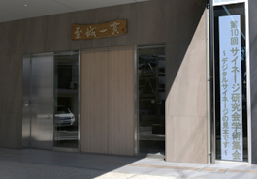
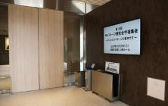
デジタルサイネージのイメージ写真
正面玄関
玄関入って右手
レイアウト | パーテーション設置希望（赤松 / 冨士桜 ご利用の方） |  |  |  |  |  |  |  |  |  |  | □ | 赤松 パーテーション設置 |  |  |  |  |  |  | □ | 冨士桜 パーテーション設置
備考

以下、本学記入 『昭和医科大学上條記念館利用計画書』を添付してください
理事長 | 上條記念館長 |  |  | 事務局長 |  |  | 総務部長 |  |  |  |  |  |  |  |  | 決定 |  |  |  |  |  |  | 備考
 |  |  |  |  |  |  |  |  |  |  |  |  |  |  |  | 承認 否認

・「利用申込書」と「利用計画書」をセットでご提出ください。
告知(案内)用チラシがありましたら添付願います。
・利用場所が全館に亘る場合、タイムスケジュール等のご提出を
別途お願いすることがございます。
受付日 | 年 |  |  | 月 |  | 日 |  |  |  |  |  |  |  |  |  |  |  |  |  |  |  |  | 承認確認押印欄
受付番号 |  |  |  | ー

■パーテーションデフォルト形式
・赤松 A、B間で間仕切り有りの状態（半面使用想定）
・冨士桜 A、B間で間仕切り無しの状態（全面使用想定）

【お問い合わせ先】昭和医科大学上條記念館管理事務室担当
〒142-0064 品川区旗の台1丁目1番20号 TEL：03-3784-8030

利用計画書(記入例)
■準備・設営
(入館)～撤収(完全退館)までの内訳を
ご入力下さい。
■懇親会のケータリング
準備に2ｈ、撤収に1ｈを加味してください。
撤収完了までのお時間が施設利用料になります。
■ケータリング、お弁当
上條記念館指定の業者をご利用頂きます。
■告知(案内)用チラシがございましたら
申請時に添付願います。
昭和医科大学上條記念館施設利用計画書
※太枠内にご記入ください |  |  |  |  |  |  |  |  |  |  |  |  |  | 申込日： |  | 西暦 | 2021 |  | 年 | 8月 |  |  | 30日
利用時間 | 準備・設営 |  |  | 2021年 |  | 10月 |  | 2日 |  | 11 |  | ： | 00 |  | ～ | 17 |  | ： | 00
 | リハーサル |  |  | 2021年 |  | 10月 |  | 3日 |  | 9 |  | ： | 00 |  | ～ | 9 |  | ： | 45
 | 開場時間 |  |  | 2021年 |  | 10月 |  | 3日 |  | 10 |  | ： | 00 |  | ～ |  |  | ：
 | 本番 |  |  |  |  |  |  |  |  | 10 |  | ： | 30 |  | ～ | 15 |  | ： | 00
 | 休憩時間 |  |  |  |  |  |  |  |  | 12 |  | ： | 00 |  | ～ | 13 |  | ： | 00
 | 終了 |  |  | (15:00-16:00で懇親会) |  |  |  |  |  | 15 |  | ： | 00 |  | ～ | 16 |  | ： | 00
 | 撤収 |  |  |  |  |  |  |  |  | 16 |  | ： | 00 |  | ～ | 17 |  | ： | 00
請負会社 | 会社名 団体名 |  |  | ※学会業者等が入る場合は会社情報等をご入力ください
 | 氏名 |  |  | 所属・役職 |  |  |  |  |  |  |  |  |  | 氏名
 | 〒 |  |  | 〒 |  |  | ー
 | 住所
 | 電話番号 |  |  |  |  |  | ー |  |  |  |  | ー
 | E-mail |  |  |  |  |  |  |  |  |  |  |  | @
当館イベント カレンダーへの 記載等 | イベントカレンダーへの掲載 |  |  |  |  |  |  | ■ | 諾 | □ | 否
 | 広告物・チラシ等 |  |  |  | □ | 無 | ■ | 有 | ※有の場合 ① 提供の |  |  |  |  | ■ | 可 | □ | 否 | ②HP掲載の |  |  | ■ | 諾 | □ | 否
 | 当該イベントのホームページがございましたらURLを下記にご記入ください https://
出演者 | 所 属 団体名 |  |  | 出演者情報をご入力下さい。 例：〇〇大学医学部内科学講座 〇〇〇部門 主任教授 〇〇 △△先生
入場料 | □ | 有料 |  | （チケット販売価格： |  |  |  |  |  |  |  |  |  |  |  |  |  | 円） |  | ■ | 無料
 | ﾁｹｯﾄ取扱所 |  |  | ■ | 主催者直販 |  |  | □ | チケットぴあ |  |  | □ | e+（イープラス） |  |  |  | □ | その他：
後援・協賛等 | □ | 有 | （ |  |  |  |  |  |  |  |  |  |  |  |  |  |  | ） |  | ■ | 無
入場予定者数 | 学内関係者 |  |  |  |  | 一般 |  |  |  |  | スタッフ |  |  |  |  | その他
 | 10 |  |  |  | 人 | 200 |  |  |  | 人 | 10 |  |  |  | 人 |  |  |  |  | 人
物販 | □ | 有 |  | 物販の内容等詳細をご記入ください |  |  |  |  |  |  |  |  | ■ | 無
 | 物販の詳細： ※販売業者等の情報(販売業者名・販売品・販売金額等）の一覧を添付願います。
共用部看板設置 | ■ | 有 | ※有の場合、別途設置料を申し受けます。 |  |  |  |  |  |  |  |  |  | □ | 無
機材持込 | □ | 有
 |  |  | □ | 音 響 |  | アンペア数 |  |  | （ |  |  |  |  |  |  |  |  |  |  |  |  |  |  | ）
 |  |  | □ | 照 明 |  | アンペア数 |  |  | （ |  |  |  |  |  |  |  |  |  |  |  |  |  |  | ）
 |  |  | □ | その他 |  | アンペア数 |  |  | （ |  |  |  |  |  |  |  |  |  |  |  |  |  |  | ）
 | ※電気容量に関しましては早めにご相談くださいますようお願いいたします。
■有
・主催者側にて操作等する場合は「有」にして下さい。
・主催者側にて学会業者に依頼している場合も「有」となります。
・操作方法等の事前の内覧、及び記念館スタッフによる操作説明
をご希望される場合はご相談ください。
■無
・スタッフ手配については記念館スタッフ、
昭和医科大学施設部員のことではありません。
主催者負担の外注業者発注（有料）になります。
【飲食を伴うご利用ご希望の場合】
備考欄に"ケータリング希望、お弁当利用予定あり"等ご入力ください。
 | ■ | 無
主催者側の 技術ｽﾀｯﾌ･ﾚｾﾌﾟｼｮﾆｽﾄの有無 | ■ | 有 | … 音響等機材操作・受付／会場スタッフの手配は主催者側にて実施します 該当項目にチェックを入れてください
 |  |  | ■ | 音響 |  |  | ■ | 照明 |  |  | ■ | 映像(プロジェクタ） |  |  |  |  | ■ | レセプショニスト
 | □ | 無
備 考 | ※その他特記事項がございましたらご記入ください
 | WEB発信会場としてご利用の場合は発信先情報をご入力下さい。 例：聴講者は〇〇医科大学、△△病院を中心とした××県の〇〇内科となります。
アンケート | 「上條記念館の利用についてどのようにお知りになりましたか」 該当する項目をチェックして下さい。（複数可）
 | ■ | 上條記念館ホームページ |  |  |  |  |  | ■ | 会議室.com |  |  |  | □ | 上條記念館パンフレット |  |  |  |  |  | □ | CURIA
 | □ | 職員や知人の紹介 |  |  |  |  |  | □ | その他：（ ） |  |  |  |  |  |  |  |  |  |  | ご協力ありがとうございました

備品詳細１
【 昭和医科大学上條記念館 備品リスト 1/3 】 |  |  |  |  |  |  |  |  |  | ■ | 貸出あり（必要数入力）
税込価格 |  |  |  |  |  |  |  |  |  | □ | 貸出なし

貼付面
160×90
（㎝）
1 | L字フロアスタンド |  |  | □ | 2 | パーテーションボード |  |  | □ | 3 | ベルトパーテーション |  |  | □ | 4 | 演 台（校章付） |  |  | □
 |  |  |  |  |  |  |  |  |  | 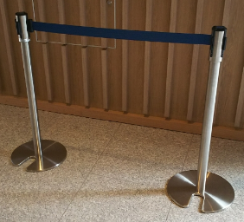 |  |  |  |  | 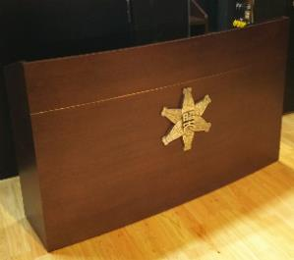
掲示物は
ご利用者様にて
ご準備願います
画鋲、テープ
はご利用者様にて
ご準備願います

数量 |  | 15本 | 貸出数： |  | 数量 |  | 30枚 | 貸出数： |  | 数量 |  | 25本 | 貸出数： |  | 数量 |  | 2台 | 貸出数：
価格 |  | 1本：￥550／1日 |  |  | 価格 |  | 1枚：￥1,100／1日 |  |  | 価格 |  | 1本：￥1,100／1日 |  |  | 価格 |  | 1台：￥3,300／1日

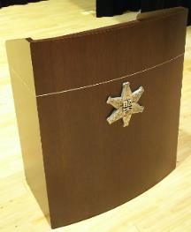
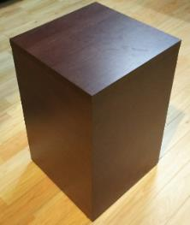
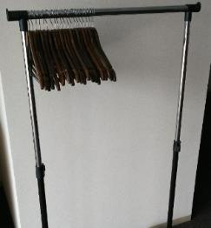
5 | 司会台（校章付） |  |  | □ | 6 | 花 台 |  |  | □ | 7 | ハンガーラック |  |  | □ | 8 | ハンガー |  |  | □
 |  |  |  |  |  |  |  |  |  |  |  |  |  |  | 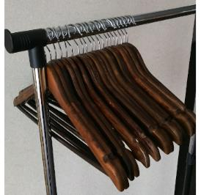

数量 |  | 3台 | 貸出数： |  | 数量 |  | 1台 | 貸出数： |  | 数量 |  | 5台 | 貸出数： |  | 数量 |  | 50本 | 貸出数：
価格 |  | 1台：￥2,200／1日 |  |  | 価格 |  | 1台：￥1,100／1日 |  |  | 価格 |  | 1台：￥1,650／1日 |  |  | 価格 |  | 1本：￥55／1日

180×90（㎝）
9 | ペーパークロークチケット |  |  | □ | 10 | レーザーポインタ |  |  | □ | 11 | マルチタイマー |  |  | □ | 12 | ホワイトボード |  |  | □
 |  |  |  |  |  |  |  |  |  | 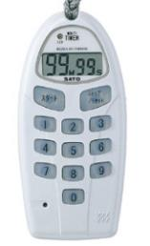 |  |  |  |  | 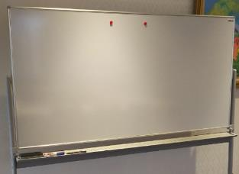
小・中会議室に保有
使い捨てタイプ
1セット／100枚

Canon製
（PR11-GC）
佐藤計量器製作所製
（TM-30）

数量 |  | １セット | 貸出数： |  | 数量 |  | 4本 | 貸出数： |  | 数量 |  | 6個 | 貸出数： |  | 数量 |  | 7台 | 貸出数：
価格 |  | １セット：￥880 |  |  | 価格 |  | 1本：￥1,100／1日 |  |  | 価格 |  | 1個：￥110／1日 |  |  | 価格 |  | 1台：￥2,200／1日

13 | 吊り看板 |  |  | □ | 14 | ステージ |  |  | □ | 15 | 金屏風 |  |  | □ | 16 | 金屏風 |  |  | □
 |  |  |  |  | 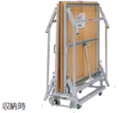 |  |  |  |  | 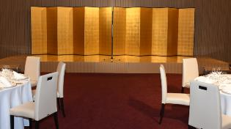 |  |  |  |  | 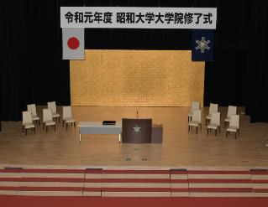

展 開 時
看板サイズ
・610mm x 5400mm（冨士桜）
・914mm x 5400mm（ホール）
・914mm x 7200mm（ホール）
収納時
W240×D120
×H40（㎝）

冨士桜用
ホール用

数量 |  | 1式 | 貸出数： |  | 数量 |  | 9台 | 貸出数： |  | 数量 |  | 2枚/1式 | 貸出数： |  | 数量 |  | 1枚/1式 | 貸出数：
価格 |  | ¥49,500 |  |  | 価格 |  | 1台：￥2,200／1日 |  |  | 価格 |  | ￥22,000／1日 |  |  | 価格 |  | ￥22,000／1日

備品詳細２
【 昭和医科大学上條記念館 備品リスト 2/3 】 |  |  |  |  |  |  |  |  |  |  |  | ■ | 貸出あり（必要数入力）
税込価格 |  |  |  |  |  |  |  |  |  |  |  | □ | 貸出なし

17 | デジタルサイネージ |  |  |  |  |  |  |  |  |  |  |  |  |  |  | □
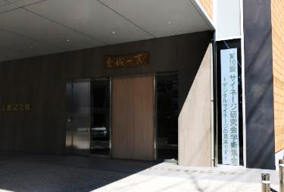
ビジョンサイズ W 50cm x H 350cm
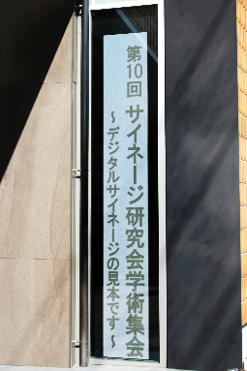

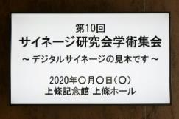

65型ワイド液晶
(外寸：W 145.8cm
x H 83.5cm)

数量 |  | 1式 | 式数 |  | ・同日、同時間帯に2種の催事が重なった場合、数秒毎交互に表示させることも可能です。 ご利用者様双方ご納得のうえ価格を￥16,500でご提供致します。 ・日数がまたがる場合も1式の価格ですが、サブタイトル、日付等の文言が変わる場合は 追加料金となります（1式、2式・・・）。
価格 |  | ¥22,000

YAMAHA製（S6X)
ホール用
Roland製（GP609）
冨士桜用
18 | グランドピアノ |  |  |  |  | □ | 19 | 電子ピアノ |  |  | □ | 20 | 譜面台 |  |  | □ | 21 | 賞状盆 |  |  | □
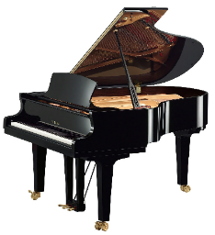 |  |  |  |  |  |  | 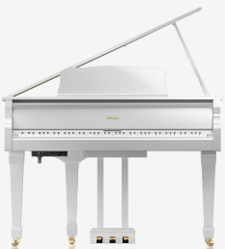

・調律代含む

数量 |  | 1台 |  | 貸出数： |  |  | 数量 |  | 1台 | 貸出数： |  | 数量 |  | 5台 | 貸出数： |  | 数量 |  | 2枚 | 貸出数：
価格 |  | ￥33,000／1日 |  |  |  |  | 価格 |  | ￥11,000／1日 |  |  | 価格 |  | 1台：￥1,100／1日 |  |  | 価格 |  | 1枚：￥550／1日

60x100cm
60x180x72cm
22 | 円卓 |  |  |  |  | □ | 23 | ハイカウンターテーブル |  |  | □ | 24 | 追加机 |  |  | □ | 25 | 追加椅子（会議用） |  |  | □
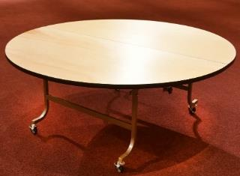 |  |  |  |  |  |  | 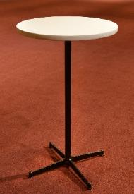 |  |  |  |  | 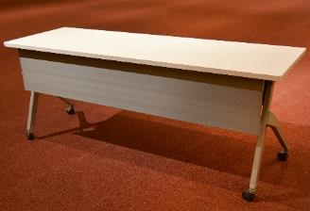 |  |  |  |  | 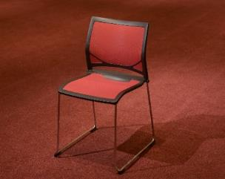
180x70.5cm

数量 |  | 18台 |  | 貸出数： |  |  | 数量 |  | 10台 | 貸出数： |  | 数量 |  | 台 | 貸出数： |  | 数量 |  | 脚 | 貸出数：
価格 |  | 1台：￥1,650／1日 |  |  |  |  | 価格 |  | 1台：￥3,300／1日 |  |  | 価格 |  | 1台：￥1,100／1日 |  |  | 価格 |  | 1脚：￥330／1日

49x161cm
ポスター
パネル：B1
スタンド
B1まで
26 | 追加椅子（宴会用） |  |  |  |  | □ | 27 | 姿見鏡 |  |  | □ | 28 | 卓上ライト |  |  | □ | 29 | パネルスタンド |  |  | □
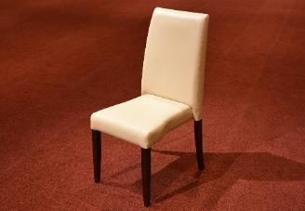 |  |  |  |  |  |  | 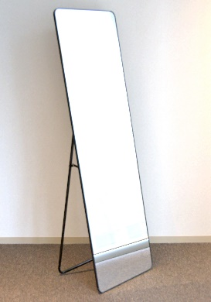 |  |  |  |  | 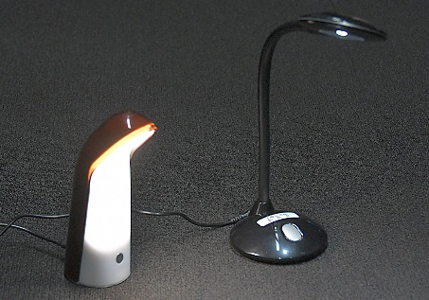 |  |  |  |  | 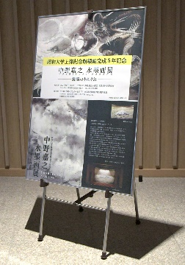

数量 |  | 脚 |  | 貸出数： |  |  | 数量 |  | 4台 | 貸出数： |  | 数量 |  | 3台 | 貸出数： |  | 数量 |  | 1式 | 貸出数：
価格 |  | 1脚：￥660／1日 |  |  |  |  | 価格 |  | １台：1,100／１日 |  |  | 価格 |  | １台：￥1,100／１日 |  |  | 価格 |  | １式：￥880／１日

備品詳細3
【 昭和医科大学上條記念館 備品リスト 3/3 】 |  |  |  |  |  |  |  |  |  | ■ | 貸出あり（必要数入力）
税込価格 |  |  |  |  |  |  |  |  |  | □ | 貸出なし

30 | 名刺盆 |  |  | □ | 31 | 菓子器 |  |  | □ | 32 | お盆 |  |  | □ | 33 | プロジェクタースクリーンセット |  |  | □
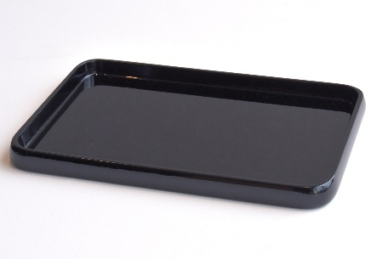 |  |  |  |  | 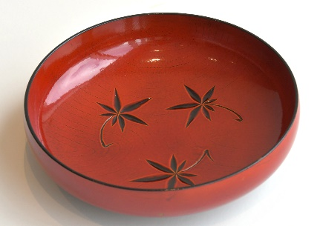 |  |  |  |  | 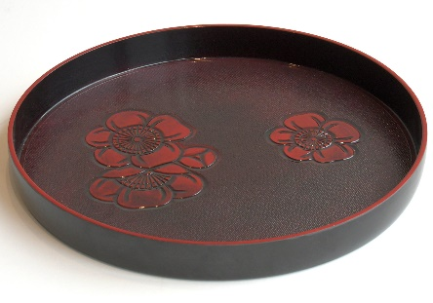

16x24.5ｘ2cm
直径21cm
直径39cm

数量 |  | 2枚 | 貸出数： |  | 数量 |  | 4枚 | 貸出数： |  | 数量 |  | 1枚 | 貸出数： |  | 数量 |  | 2式 | 貸出数：
価格 |  | 1枚：￥330／1日 |  |  | 価格 |  | 1枚：￥550／1日 |  |  | 価格 |  | 1枚：￥770／1日 |  |  | 価格 |  | １式：￥5,500／1日

34 | プロジェクター |  |  | □ | 35 | スクリーン |  |  | □ |  |  |  |  | □ |  |  |  |  | □
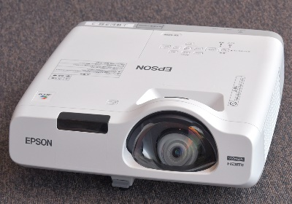
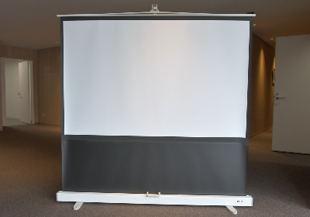

3400lm
WXGA 1280x800
80型ワイド
W1723xH1077

数量 |  | 5台 | 貸出数： |  | 数量 |  | 2台 | 貸出数： |  | 数量 |  |  | 貸出数： |  | 数量 |  |  | 貸出数：
価格 |  | 1台：￥3,300／1日 |  |  | 価格 |  | 1台：￥2,200／1日 |  |  | 価格 |  |  |  |  | 価格

 |  |  |  | □ |  |  |  |  | □ |  |  |  |  | □ |  |  |  |  | □

数量 |  |  | 貸出数： |  | 数量 |  |  | 貸出数： |  | 数量 |  |  | 貸出数： |  | 数量 |  |  | 貸出数：
価格 |  |  |  |  | 価格 |  |  |  |  | 価格 |  |  |  |  | 価格

 |  |  |  | □ |  |  |  |  | □ |  |  |  |  | □ |  |  |  |  | □

数量 |  |  | 貸出数： |  | 数量 |  |  | 貸出数： |  | 数量 |  |  | 貸出数： |  | 数量 |  |  | 貸出数：
価格 |  |  |  |  | 価格 |  |  |  |  | 価格 |  |  |  |  | 価格

